Хлеб
Москва: +7-909-163-32-23 , Брянск: +7-952-966-0962 www.edlinhleb.ru zakaz@edlinhleb.ru
ХЛЕБ ИЗ РУССКОЙ ПЕЧИ
ОПТОВАЯ ФОРМА ЗАКАЗА
Фото | Название | Оптовая цена, руб. при заказе от 50 штук (выкуп) | Оптовая цена, руб. при заказе от 25 штук (выкуп) | Оптовая цена, руб. при заказе от 25 штук (реализация) | Розничная цена, руб. | Рекомендуемая розничная цена, руб. | Заказ, штук | Сумма
Пшеничный цельнозерновой хлеб
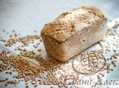 | Пшеничный Хлеб с тмином 300 г | 75 | 90 | 110 | 150 | 150-200
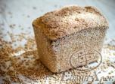 | Пшеничный Хлеб с тмином 500 г | 120 | 150 | 170 | 240 | 250-300
 | Пшеничный Хлеб с курагой 300 г | 85 | 105 | 125 | 170 | 170-220
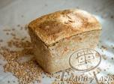 | Пшеничный Хлеб с курагой 500 г | 140 | 160 | 180 | 265 | 265-315
Ржаной цельнозерновой хлеб
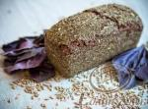 | Хлеб ржаной на закваске «Базилик», 330-350 г | 75 | 90 | 110 | 150 | 150-200
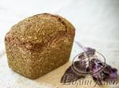 | Хлеб ржаной на закваске «Базилик», 530-550 г | 125 | 150 | 170 | 250 | 250-300
 | Хлеб ржаной на закваске «Богатырь», 330-350 г | 85 | 105 | 125 | 170 | 150-200
 | Хлеб ржаной на закваске «Богатырь», 530-550 г | 140 | 160 | 180 | 265 | 265-315
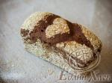 | Хлеб ржаной на закваске «Деревенский», 330-350 г | 70 | 90 | 110 | 150 | 150-200
 | Хлеб ржаной на закваске «Деревенский», 530-550 г | 130 | 150 | 170 | 250 | 250-300
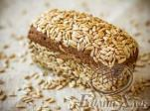 | Хлеб ржаной на закваске «с семечками подсолнечника», 330-350 г | 75 | 100 | 120 | 160 | 160-210
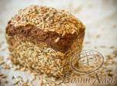 | Хлеб ржаной на закваске «с семечками подсолнечника», 530-550 г | 130 | 155 | 175 | 255 | 255-300
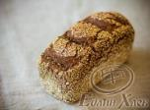 | Хлеб ржаной на закваске «с тмином», 330 -350 г | 70 | 90 | 110 | 150 | 150-200
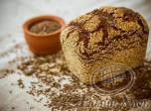 | Хлеб ржаной на закваске «с тмином», 530-550 г | 120 | 150 | 170 | 250 | 250-300
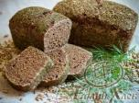 | Хлеб ржаной на закваске «Укроп», 330-350 г | 75 | 90 | 110 | 150 | 150-200
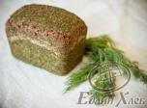 | Хлеб ржаной на закваске «Укроп», 530-550 г | 125 | 150 | 170 | 250 | 250-300
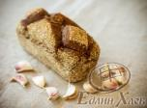 | Хлеб ржаной на закваске «Чесночный», 330-350 г | 85 | 105 | 125 | 170 | 170-220
 | Хлеб ржаной на закваске «Чесночный», 530-550 г | 140 | 160 | 180 | 265 | 265-320
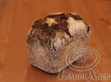 | Хлеб ржаной «с анисом и фенхелем», 530-550 г | 125 | 150 | 170 | 250 | 250-300
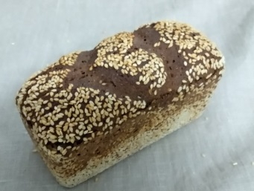 | Хлеб ржаной на закваске «с кунжутом и черносливом», 330-350 г | 85 | 105 | 125 | 170 | 170-220
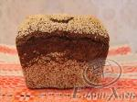 | Хлеб ржаной на закваске «с кунжутом и черносливом», 530-550 г | 145 | 165 | 185 | 275 | 275-325
 | Хлеб ржаной на закваске «с кунжутом и черносливом и грецкими орехами», 330-350 г | 90 | 110 | 130 | 180 | 180-230
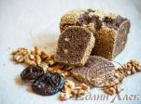 | Хлеб ржаной на закваске «с кунжутом и черносливом и грецкими орехами», 530-550 г | 150 | 170 | 190 | 280 | 280-330
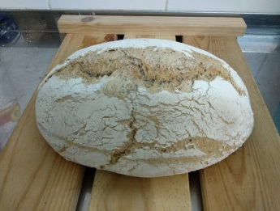
Подовый полбяной хлеб
 | Подовый полбяной хлеб, 500 г | 180 | 210 | 250 | 320 | 300-400
 | Подовый полбяной хлеб, 700 г | 210 | 240 | 280 | 350 | 350-450
Подовый пшеничный хлеб
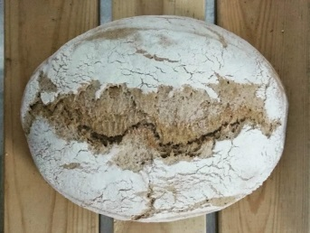 | Подовый пшеничный хлеб, 500 г | 150 | 170 | 185 | 250 | 250-300
 | Подовый пшеничный хлеб, 700 г | 170 | 190 | 205 | 275 | 275-350
Подовый ржаной хлеб
 | Подовый ржаной хлеб, 500 г | 150 | 170 | 185 | 250 | 250-300
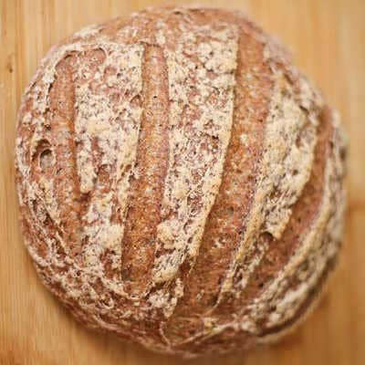 | Подовый ржаной хлеб, 700 г | 170 | 190 | 205 | 275 | 275-350
Караваи ржаные (оптовая цена, руб. при заказе от 10 штук)
 | Ржаной КАРАВАЙ «с кунжутом и тыквенными семечками», 1,2 кг |  | 480 |  | 980 | 900-1100
 | Ржаной КАРАВАЙ «с чесноком и базиликом», 1,2 кг |  | 480 |  | 980 | 900-1100
 | Ржаной КАРАВАЙ «с чесноком», 1,2 кг |  | 480 |  | 980 | 900-1100
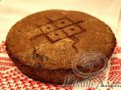 | ХЛЕБ ржаной на закваске «с тмином», 1,2 кг |  | 480 |  | 980 | 900-1100
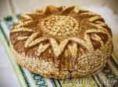 | Ржаной КАРАВАЙ «с кунжутом и черносливом», 1,5 кг |  | 550 |  | 9 | 1000-1500
 |  | Дата заказа: | 2019-04-12 |  |  | Сумма Вашего заказа:
 |  | Заказчик:
 |  | Адрес доставки:
 |  | Примечания:
Доставка по заказам осуществляется в течение 3 дней. Минимальная партия для бесплатной доставки в пределах МКАД - 25 штук (любых наименований)

